Settings
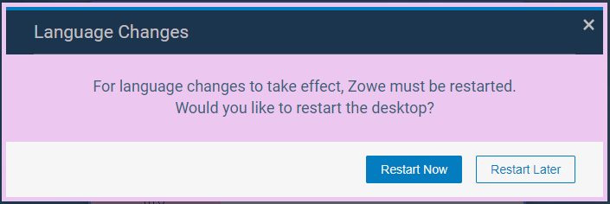
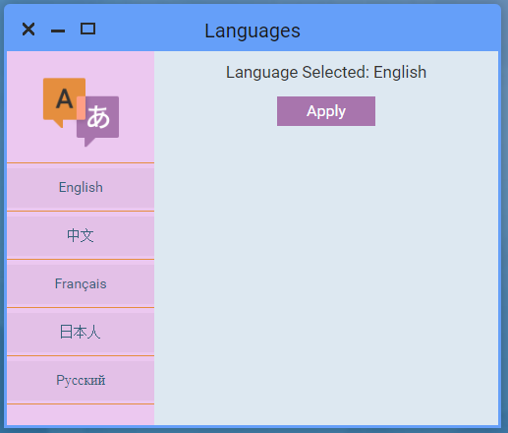
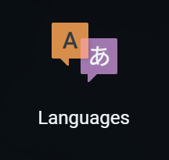
Settings Translation Reference

Type | English | Japanese | Russian | French | Chinese | German
Button | Apply | 適用 | Применить | Appliquer | 应用 | Anwenden
Label | Chinese | 中国語 | Китайский | Chinois | 中文 | Chinesisch
Label | English | 英語 | Английский | Anglais | 英语 | Englisch
Label | French | フランス語 | Французский | Français | 法语 | Französisch
Label | German | ドイツ語 | Немецкий | Allemand | 德语 | Deutsch
Label | Japanese | 日本語 | Японский | Japonais | 日语 | Japanisch
Title | Language Changes | 言語変更 | Смена языка | Changement de langue | 语言变更 | Sprache ändern
Label | Language Selected | 選択された言語 | Выбранный язык | Langue sélectionnée | 当前语言 | Ausgewählte Sprache
Title | Languages | 言語 | Языки | Langues | 语言 | Sprachen
Button | Restart Later | 後で再起動 | Перезагрузить позже | Redémarrer plus tard | 稍后重新启动 | Später neu starten
Button | Restart Now | 今すぐ再起動 | Перезагрузить cейчас | Redémarrer maintenant | 立即重新启动 | Jetzt neu starten
Label | Russian | ロシア語 | Русский | Russe | 俄语 | Russisch

Sample App
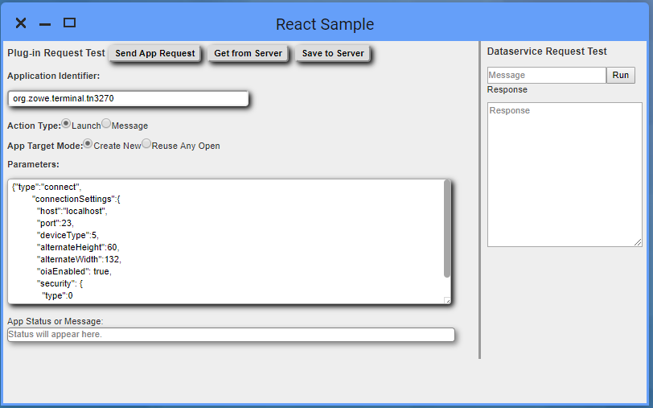
Sample App Translation Reference

Type | English | Japanese | Russian | French | Chinese | German
Label | Action Type | アクション・タイプ | Тип действия | Type d'Action | 操作类型 | Art der Aktion
Message | App request succeeded | アプリケーション・リクエストが成功しました | Запрос программы выполнен успешно | La requête a réussie | 应用请求成功 | Die Anfrage war erfolgreich
Label | App Request Test | アプリケーション・リクエスト・テスト | Тест запроса программы | Test de requête | 应用请求测试 | Testprogramm anfordern
Label | App Status or Message | アプリケーション・スタータス または メッセージ | Cтатус программы или сообщение | Statu de l'Application ou Message | 应用状态或信息 | Status oder Nachricht der Anwendung
Label | App Target Mode | アプリケーション・ターゲット・モード | Целевой режим программы | Mode d'Utilisation de l'Application | 应用目标模式 | Anwendungsmodus
Label | Application Identifier | アプリケーションID | Идентификатор программы | Identité de l'Application | 应用ID | Anwendungs-Kennung
Button | Close | 閉じる | Закрыть | Fermer | 关闭 | Schließen
Radio Button | Create New | 新規作成 | Создать новый | Nouvelle Application | 新建 | Neue Anwendung
Label | Dataservice Request Test | データサービス・リクエスト・テスト | Тест сервиса данных | Requête de Test Service Data | 数据服务请求测试 | Testdaten anfordern
Button | Get from Server | サーバーから取得 | Получить от сервера | Retrouver du Serveur | 从服务器取得 | Vom Server holen
Title | Invalid Plugin Identifier | 無効なプラグインID | Неверный идентификатор плагина | Identité de Plugin Invalide | 错误的应用ID | Ungültige Plugin Kennung
Radio Button | Launch | 起動 | Запустить | Lancer | 启动 | Starten
Radio Button | Message | メッセージ | Сообщение | Message | 发送信息 | Nachricht senden
Label | Message | メッセージ | Сообщение | Message | 信息 | Nachricht
Label | Parameters | パラメーター | Параметры | Paramètres | 参数 | Parameter
Label | Plugin Request Test | プラグイン・リクエスト・テスト | Тест запроса плагинов | Requête de Test pour Plugin | 插件请求测试 | Plugin Test anfordern
Label | Response | レスポンス | Ответ | Réponse | 回复 | Antwort
Radio Button | Reuse Any Open | オープンしているものを再利用 | Использовать oткрытый | Réutiliser une application | 使用已启动 | Offene Anwendung wiederverwenden
Button | Run | 実行 | Запустить | Exécuter | 运行 | Ausführen
Button | Save to Server | サーバーに保存 | Сохранить в сервере | Sauvegarder sur le Serveur | 保存至服务器 | Auf dem Server speichern
Button | Send App Request | アプリケーション・リクエスト送信 | Отправить запроса программы | Envoyer la Requête Application | 发送应用请求 | Anwendung anfragen
Message | Server replied with | サーバーが応答を返しました | Сервер ответил с | Réponse du Serveur | 服务器回复 | Antwort des Servers
Label | Status will appear here | スタータスをここに表示 | Статус появится здесь | Le statu apparait ici | 状态显示 | Der Status wird hier angezeigt
Message | No/Empty Message Received from Client | クライアントから受信したメッセージがない、あるいは空です。 | Нет ответа от клиента | Pas de réponse du client | 从客户端收到空消息 | Keine/Leere Nachricht vom Client erhalten
Message | Empty Reply from Server | サーバーからの応答が空です。 | Пустой ответ с сервера | La réponse du serveur est vide | 服务器没有回复 | Leere Antwort von Server erhalten
Message | Could not find app with ID provided | 指定されたIDのアプリケーションが見つかりませんでした。 | Не удалось найти программу с указанным идентификатором | L'ID fourni n'appartient pas à une application existante | 无法找到对应ID的应用 | Anwendung mit angegebener Kennung wurde nicht gefunden
Message | Error getting defaults | デフォルト取得中にエラーが発生しました。 | Ошибка получения значений по умолчанию | Erreur lors de l'obtention des valeurs par défaut | 错误 得到默认 | Fehler beim Lesen der Standardwerte
Message | Error saving App ID | アプリケーションID保存中にエラーが発生しました。 | Ошибка сохранения идентификатора приложения | Erreur lors de l'enregistrement de l'identifiant de l'application | 错误 保存应用id | Fehler beim Speichern der App ID
Message | Error saving parameters | パラメーター保存中にエラーが発生しました。 | Ошибка сохранения параметров | Erreur lors de la sauvegarde des paramètres | 错误 保存变量 | Fehler beim Speichern der Parameter

